关系图
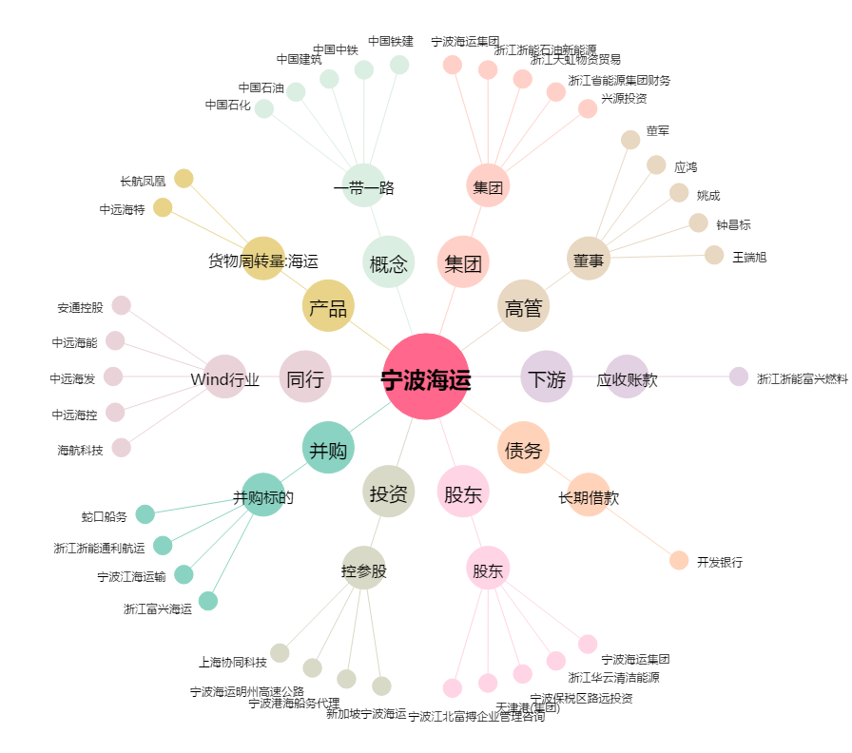
宁波海运[600798.SH] - 关系概览图

